Лист1
ИКССР-1.10
 | Размер 4,15 х 7,85 х 3,3 м
 | 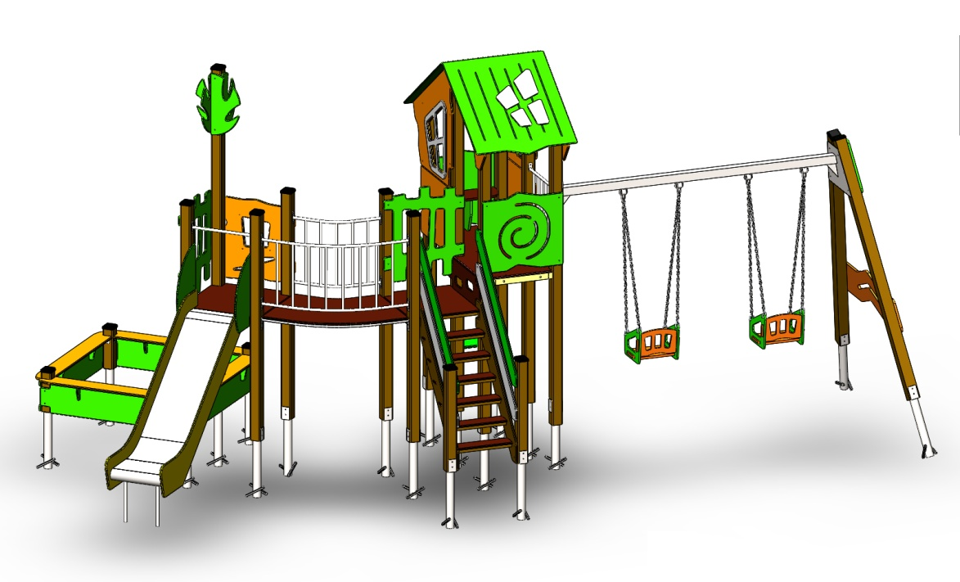 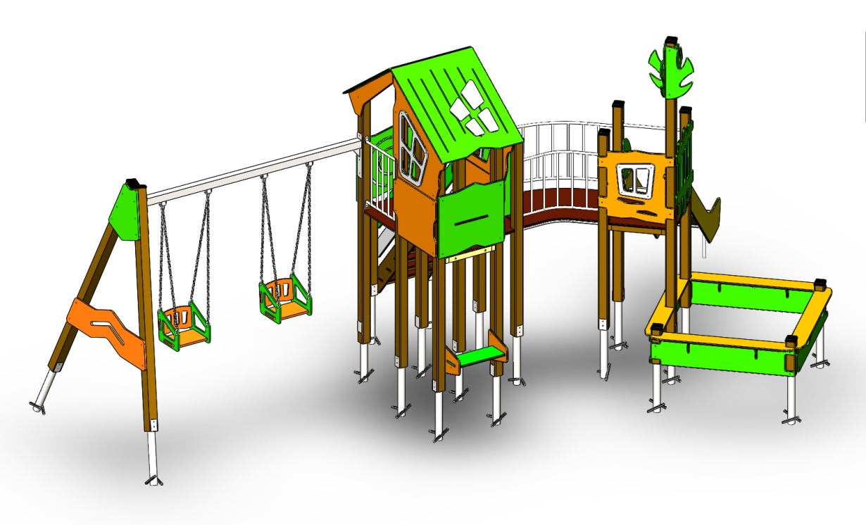 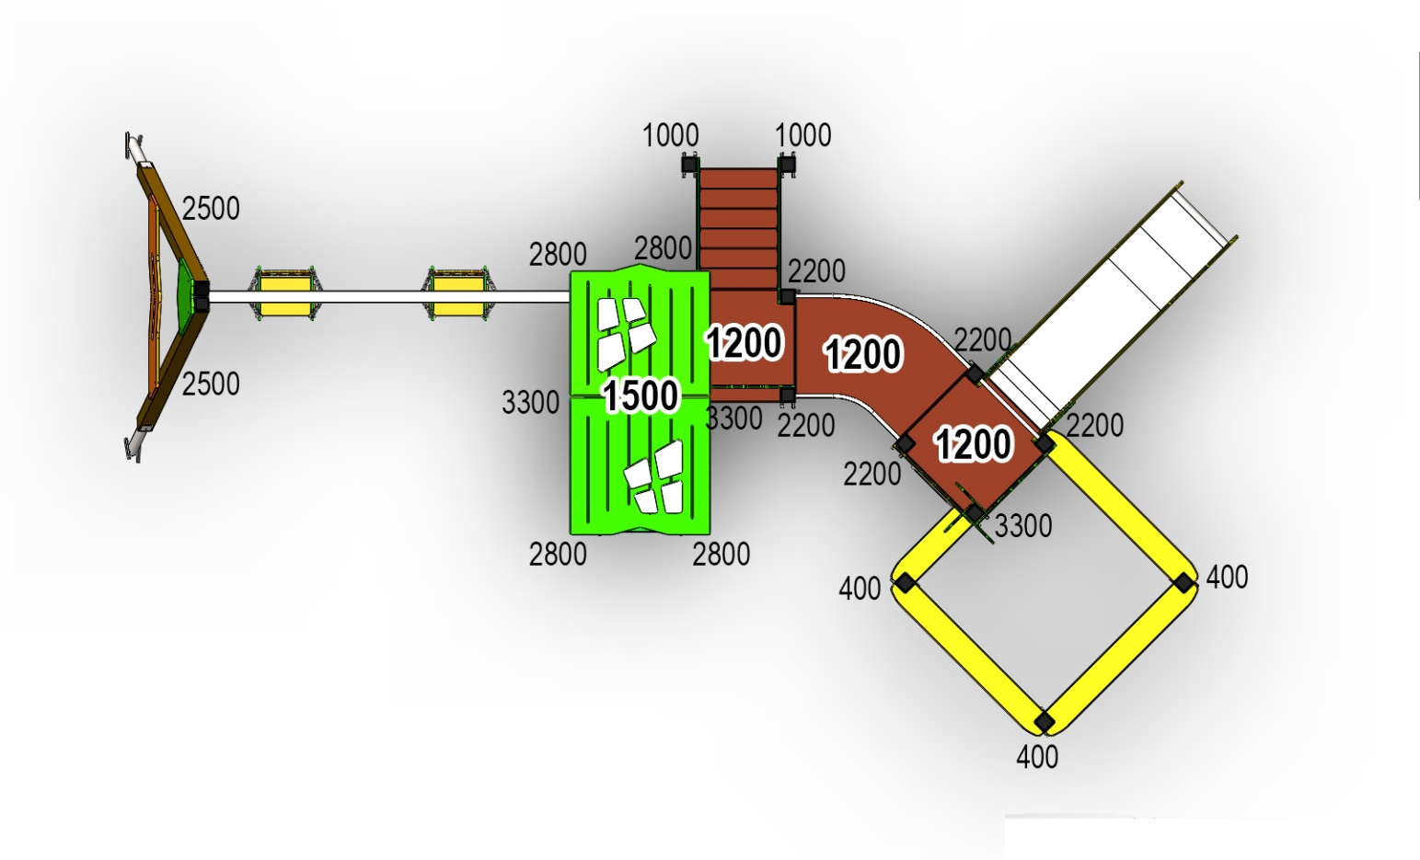 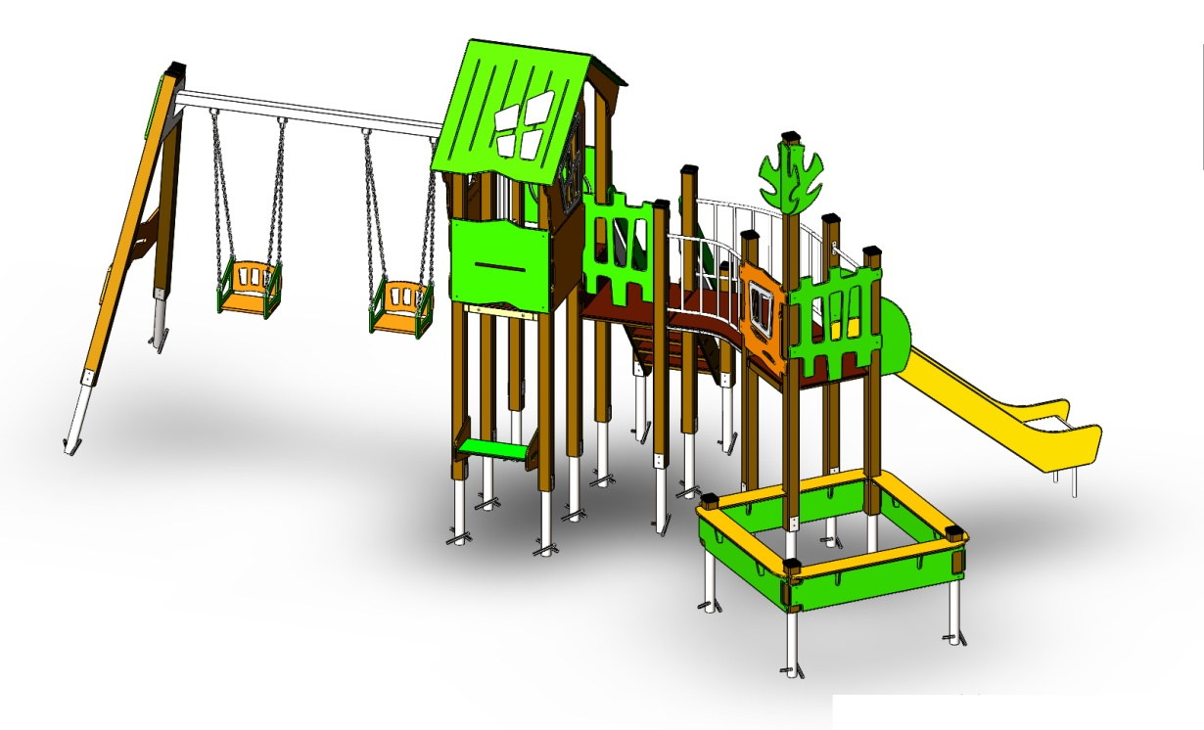

 | № п/п | Артикул | Наименование | Кол-во | Изображение | цвет | Длина, м | Ширина, м | Высота, м | Объем, м3 | Объем всего | Метизы крепления на 1 комплектующую | Заглушка м8-10 (крепеж к столбу) (на 1 комплектующую) | всего м8-10 | Заглушка м6 (крепеж фанеры между собой) | всего м6
 | СТОЛБЫ
 | 1 | 0053ДБ | Столб (брус 100х100) 400 мм | 3 |  | 8014 | 0.4 | 0.1 | 0.1 | 0.008 | 0.024
 | 2 | 0004ДБ | Столб (брус 100х100) 1000 мм | 2 |  | 8014 | 1 | 0.1 | 0.1 | 0.008 | 0.016
 | 3 | 0026ДБ | Столб (брус 100х100) 2200 мм | 5 |  | 8014 | 2.2 | 0.1 | 0.1 | 0.018 | 0.089
 | 4 | 0019ДБ | Столб (брус 100х100) 2500 мм | 2 |  | 8014 | 2.5 | 0.1 | 0.1 | 0.025 | 0.050
 | 5 | 0030ДБ | Столб (брус 100х100) 2800 мм | 4 |  | 8014 | 2.8 | 0.1 | 0.1 | 0.028 | 0.112
 | 6 | 0035дБ | Столб (брус 100х100) 3300 мм | 3 |  | 8014 | 3.3 | 0.1 | 0.1 | 1.20 | 3.613
 | 7 | 0013МП | Закладная для столба100х100 | 19 |  | 9007 | 0.075 | 0.075 | 0.26 | 0.001 | 0.028 | Болт М10х120 - 2 шт., Шайба м10 увел. - 4 шт., Гайка М10 - 2 шт., Гровер 10 - 2 шт., | 4 | 76 |  | 0
 | ПЛОЩАДКИ |  |  |  |  |  |  |  |  |  | 0.000 |  |  | 0 |  | 0
 | 8 | 0003СБ | Площадка квадратная 800х800 мм (СБ) | 2 |  |  | 0.8 | 0.8 | 0.08 | 0.051 | 0.102 | Болт мебельный М8х180 - 4 шт. Шайба м8 увел.- 4 шт. Гайка м8 - 4 шт |  | 0 |  | 0
 | 9 | 0074СБ | Площадка двойная 1500х800 (СБ) | 1 |  |  | 1.51 | 1 | 0.08 | 0.121 | 0.121 | Болт мебельный М8х180 - 6 шт. Шайба м8 увел.- 6 шт. Гайка м8 - 6 шт |  | 0 |  | 0
ЛЕСТНИЦА 1200 |  |  |  |  |  |  |  |  |  |  | 0.000 |  |  | 0 |  | 0
 | 10 | 000021 | Тетива (лестница 1200) 1633 x 269 x 21 | 2 |  | 6018 | 1.01 | 1.28 | 0.021 | 0.005 | 0.009 | Шуруп (глухарь) 8х80 - 4 шт. Шайба м8 увел. - 4шт. | 4 | 8 |  | 0
 | 11 | 000023 | Ступенька лесенки (600х140х18) | 6 |  | противоскользящая | 0.6 | 0.14 | 0.018 | 0.002 | 0.009 | Саморез по дереву 3.5х35 - 5 шт. |  | 0 |  | 0
 | 12 | 0006ДБ | Подступенок (доска 35х90х558) | 6 |  | 8014 | 0.035 | 0.09 | 0.558 | 0.002 | 0.011 | Шуруп (глухарь) 8х60 - 2 шт. Шайба м8 увел. - 2шт. |  | 0 | 2 | 12
 | 13 |  | Подступенок 600х144 (600x144x18) | 6 |  | 8014 |  |  |  |  |  |  |  | 0
 | 14 | 000022 | Перила (лестница 1200) 1590 x 150 x 21 | 2 |  | 6018 | 1.243 | 1.04 | 0.021 | 0.005 | 0.009 | Шуруп (глухарь) 8х80 - 4 шт. Шайба м8 увел. - 4шт. | 4 | 8 |  | 0
 | 15 | 000022 | Перила (лестница 1200) 1590 x 150 x 21 | 2 |  | 7047 | 1.243 | 1.04 | 0.021 | 0.005 | 0.009 | Шуруп (глухарь) 8х80 - 4 шт. Шайба м8 увел. - 4шт. | 4 | 8 |  | 0
 | 16 | 000186 | Панель ступени 800 x 300 x 18 | 1 |  | противоскользящая | 0.8 | 0.3 | 0.018 | 0.004 | 0.004 | Шуруп (глухарь) 8х80 - 4 шт. Шайба м8 увел. - 4шт. | 4 | 4 |  | 0
 | ПЕРЕХОДНЫЕ МОСТЫ |  |  |  |  |  |  |  |  |  | 0.000 |  |  | 0 |  | 0
 | 17 | 0042МП | Каркас поворотного моста 45гр площадка 800 | 1 |  | 9007 | 1.35 | 0.88 | 0.1 | 0.119 | 0.119 | Шуруп (глухарь) 8х80 - 8 шт. Шайба м8 увел. - 8 шт. | 8 | 8 |  | 0
 | 18 | 000185 | Пол поворотного моста 45гр 1359 x 906 x 18 | 1 |  | противоскользящая | 1.245 | 1.036 | 0.018 | 0.023 | 0.023 | Болт мебельный М6х80 - 6 шт. Шайба м8 увел. - 6 шт. Гайка м6 - 6 шт |  | 0 | 6 | 6
 | 19 | 0043МП | Перила внутренняя пов.моста 45гр площадка 800 | 1 |  | 9007 | 0.79 | 0.16 | 0.72 | 0.091 | 0.091 | Шуруп (глухарь) 8х80 - 8 шт. Шайба м8 увел. - 8 шт. | 8 | 8 |  | 0
 | 20 | 0044МП | Перила внешняя пов.моста 45гр площадка 800 | 1 |  | 9007 | 1.33 | 0.215 | 0.72 | 0.206 | 0.206 | Шуруп (глухарь) 8х80 - 8 шт. Шайба м8 увел. - 8 шт. | 8 | 8 |  | 0
 | ПАНЕЛИ |  |  |  |  |  |  |  |  |  | 0.000 |  |  | 0 |  | 0
 | 21 | 000161 | Окно верхнее 1.07 994 x 1210 x 21 | 2 |  | 2008 | 0.994 | 1.21 | 0.021 | 0.018 | 0.036 | Шуруп (глухарь) 8х80 - 5 шт. Шайба м8 увел. - 5 шт. | 5 | 10 |  | 0
 | 22 | 000157 | Рама окна; накл. на крышу 1.07 537 x 755 x 15 | 2 | 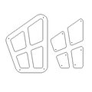 | 7047 | 0.755 | 0.537 | 0.015 | 0.006 | 0.012 | Болт мебельный М6х55 - 4 шт. Шайба м8 увел. - 4 шт. Гайка м6 - 4 шт |  | 0 | 4 | 8
 | 23 | 000167 | Панель нижняя 1.07 800 x 650 x 21 | 2 |  | 2008 | 0.8 | 0.65 | 0.021 | 0.008 | 0.016 | Шуруп (глухарь) 8х80 - 4 шт. Шайба м8 увел. - 4 шт. | 4 | 8 |  | 0
 | 24 | 000162 | Панель с пазом для сидушки 1.07 800 x 748 x 21 | 1 |  | 6018 | 0.8 | 0.748 | 0.021 | 0.009 | 0.009 | Шуруп (глухарь) 8х80 - 4 шт. Шайба м8 увел. - 4 шт. | 4 | 4 |  | 0
 | 26 | 000160 | Панель Спираль 1.07 800 x 748 x 21 | 1 |  | 6018 | 0.8 | 0.748 | 0.021 | 0.009 | 0.009 | Шуруп (глухарь) 8х80 - 4 шт. Шайба м8 увел. - 4 шт. | 4 | 4 |  | 0
 | 27 | 000163 | Боковина крыши двойн. домика 1.07 1023 x 271 x 21 | 2 |  | 2008 | 0.82 | 0.77 | 0.021 | 0.009 | 0.019 | Шуруп (глухарь) 8х80 - 2 шт. Шайба м8 увел. - 1 шт. | 2 | 4 |  | 0
 | 28 | 000158 | Крыша наклонная 1- 1.07 1000 x 1149 x 15 | 1 |  | 6018 | 1.15 | 1 | 0.015 | 0.014 | 0.014 |  |  | 0 |  | 0
 | 29 | 000159 | Крыша наклонная 2- 1.07 1000 x 1200 x 15 | 1 |  | 6018 | 1.2 | 1 | 0.015 | 0.014 | 0.014 |  |  | 0 |  | 0
 | 30 | 000190 | Панель Окошко простое 800 x 797 x 21 | 1 |  | 2008 | 0.8 | 0.797 | 0.021 | 0.018 | 0.018 | Шуруп (глухарь) 8х80 - 4 шт. Шайба м8 увел. - 4 шт. | 4 | 4 |  | 0
 | 31 | 000191 | Накладка Окошко простое 405 x 407 x 15 | 1 |  | 7047 | 0.404 | 0.408 | 0.015 | 0.018 | 0.018 | Болт мебельный М6х55 - 4 шт. Шайба м8 увел. - 4 шт. Гайка м6 - 4 шт |  | 0 | 4 | 4
 | 32 | 000187 | Панель Кривой забор 800 800 x 953 x 21 | 2 | 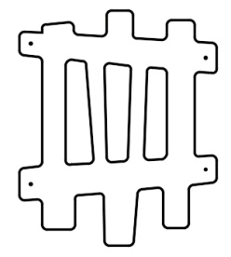 | 6018 | 0.8 | 0.95 | 0.021 | 0.016 | 0.032 | Шуруп (глухарь) 8х80 - 4 шт. Шайба м8 увел. - 4 шт. | 4 | 8 |  | 0
 | 33 | 000192 | Элемент Дерево 299 x 599 x 15 | 4 |  | 6018 | 0.29 | 0.6 | 0.015 | 0.018 | 0.072 | Шуруп (глухарь) 8х80 - 2 шт. Шайба м8 увел. - 1 шт. | 2 | 8 |  | 0
 | 34 | 000165 | Сидушка для панели с пазом 1.07 600 x 271 x 21 | 1 |  | 6018 | 0.62 | 0.268 | 0.021 | 0.003 | 0.003 |  |  | 0 |  | 0
 | 35 | 000039 | Подпорка сидушки (335х200х21 мм) | 1 |  | 6018 | 0.335 | 0.2 | 0.021 | 0.001005 | 0.001 |  |  | 0 |  | 0
 | 36 | 000106 | Боковина сидушки крепеж к стойке 350 x 338 x 21 | 2 |  | 2008 | 0.35 | 0.338 | 0.021 | 0.002 | 0.004 | Шуруп (глухарь) 8х80 - 4 шт. Шайба м8 увел. - 4 шт. | 2 | 4 |  | 0
 | 37 | 000105 | Сидушка между стойками 800мм 600 x 250 x 21 | 1 |  | 6018 | 0.62 | 0.25 | 0.021 | 0.003 | 0.003 | Болт мебельный М6х35 - 4 шт. Шайба м8 увел. - 4 шт. Гайка м6 - 4 шт |  | 0 |  | 0
 | 38 | 000193 | Борт песочного дворика (1500х300х15 мм) | 4 |  | 6018 | 1.5 | 0.3 | 0.015 | 0.007 | 0.027 | Шуруп (глухарь) 8х80 - 4 шт. Шайба м8 увел. - 4 шт. | 4 | 16 |  | 0
 | 39 | 000080 | Опора стола домика 1.10 150 x 130 x 15 | 8 |  | 6018 | 0.15 | 0.2 | 0.015 | 0.000 | 0.004 |  |  | 0 |  | 0
 | 40 | 000195 | Борт верхний пес. дворика 1500 1500 x 190 x 21 | 3 |  | 2008 | 1.5 | 0.19 | 0.021 | 0.006 | 0.018 |  |  | 0 |  | 0
 | 41 | 000194 | Борт верхний пес. дворика с выр. 1500 x 190 x 21 | 1 |  | 2008 | 1.5 | 0.19 | 0.021 | 0.006 | 0.006 |  |  | 0 |  | 0
 | 42 | 0003МП | Уголок крепления фанеры | 24 |  | 9007 |  |  |  |  | 0.000 | Болт мебельный М6х35 - 2 шт. Шайба м8 увел. - 2 шт. Гайка м6 - 2 шт |  | 0 | 2 | 48
 | МЕТАЛЛ |  |  |  |  |  |  |  |  |  | 0.000 |  |  | 0 |  | 0
 | 43 | 0084МП | Поручень горки дуга (570mm) | 1 |  | 9007 | 0.616 | 0.04 | 0.1 | 0.002 | 0.002 | Шуруп (глухарь) 8х80 - 4 шт. Шайба м8 увел. - 4 шт. | 4 | 4 |  | 0
 | 44 | 0024МП | Панель-решетка 600х700 | 1 |  | 9007 | 0.62 | 0.16 | 0.72 | 0.071 | 0.071 | Шуруп (глухарь) 8х80 - 8 шт. Шайба м8 увел. - 8 шт. | 8 | 8 |  | 0
Качели приставные |  |  |  |  |  |  |  |  |  |  | 0.000 |  |  | 0 | 0 | 0
 | 45 | 0240МП | Приставные качели (пара) | 1 |  | 9007 | 3 | 0.57 | 0.44 | 0.7524 | 0.752 | Шуруп (глухарь) 8х80 - 3 шт. Шайба м8 увел. - 3 шт. | 9 | 9 |  | 0
 | 46 |  | Блок крепления подвеса качелей (серый) | 4 |  | 9007 |  |  |  |  | 0.000 | Болт М10х140 - 2 шт., Шайба м10 увел. - 2 шт., Гайка М10 - 2 шт., | 2 | 8 |  | 0
 | 47 |  | Пластина для блока крепления подвеса | 4 |  | 9007 |  |  |  |  | 0.000 |  | 2 | 8 |  | 0
 | 48 |  | Цепи для качелей (комплект) | 2 |  | 9007 |  |  |  |  | 0.000 |  |  | 0 |  | 0
 | 49 | 000099 | Крепежная накладка (качели) 557 x 575 x 21 | 1 |  | 6018 | 0.575 | 0.577 | 0.021 | 0.007 | 0.007 | Болт М10х140 - 6 шт., Шайба м10 увел. - 6 шт., Гайка М10 - 6 шт., Гровер 10 - 6 шт., |  | 0 |  | 0
 | 50 | 000100 | Ограждающая панель (качели) 1466 x 392 x 21 | 1 |  | 2008 | 1.466 | 0.392 | 0.021 | 0.012 | 0.012 | Шуруп (глухарь) 8х80 - 4 шт. Шайба м8 увел. - 4 шт. | 4 | 4 |  | 0
 | 51 | 000196 | Боковина подвеса качелей 386 x 340 x 21 | 4 | 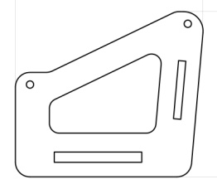 | 6018 | 0.386 | 0.34 | 0.015 | 0.002 | 0.008 |  |  | 0
 | 52 | 000199 | Спинка подвеса качелей 470 x 250 x 15 | 2 | 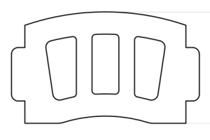 | 2008 | 0.42 | 0.25 | 0.015 | 0.002 | 0.003 |  |  | 0
 | 53 | 000197 | Сидушка подвеса качелей 470 x 270 x 21 | 2 |  | 2008 | 0.42 | 0.27 | 0.021 | 0.002 | 0.005 |  |  | 0
 | 54 | 000198 | Планка подвеса качелей 455 x 75 x 15 | 2 |  | 6018 | 0.455 | 0.075 | 0.015 | 0.001 | 0.001 |  |  | 0
11.005.000 Горка 600х2100 H=1200 |  |  |  |  |  |  |  |  |  |  | 0.000 |  |  | 0 | 0 | 0
 | 55 | 0004СБ | Горка 600х2100 H=1200 | 1 |  | 1023 | 0.6 | 2.1 | 2.2 | 2.772 | 2.772 | Шуруп (глухарь) 8х80 - 1 шт. Болт мебельный М6х45 - 1 шт. Шайба м8 увел. - 2 шт. Гайка м6 - 1 шт | 4 | 4 |  | 0
ПЛАСТИК |  |  |  |  |  |  |  |  |  |  | 0.000 |  |  | 0 |  | 0
 | 56 | КЧМ6КС | Заглушка К4М6КС | 86 |  | Черный | 0.027 | 0.027 | 0.016 | 0.000 | 0.001 |  |  | 0 |  | 0
 | 57 | КЧМ8КС | Заглушка К4М8КС | 243 |  | Черный | 0.036 | 0.036 | 0.023 | 0.000 | 0.007 |  |  | 0 |  | 0
 | 58 | 100-100.11КК | Заглушка 100-100.11КК | 13 |  | Черный | 0.1 | 0.1 | 0.044 | 0.000 | 0.005 |  |  | 0 |  | 0
 |  |  |  |  |  |  |  |  |  |  |  |  |  | 243 |  | 78

